Burndown
Date | Ideal Remaining | Actual Remaining | Tasks Completed Today
2025-04-28 | 55 | 55
2025-04-29 | 51 | 53 | Sesión grooming historias Sprint 2
2025-04-30 | 47 | 50 | Actualizar tablero y prioridades; Completar mockups faltantes (Inventario, Dashboard); Diseño responsive y accesibilidad (partial)
2025-05-01 | 42 | 47 | Diseño responsive y accesibilidad; Aprobación final del PO; Exportar guía de estilos; Aplicar feedback del Sprint 1 al modelo
2025-05-02 | 38 | 45 | Crear migraciones adicionales; Actualizar documentación ER; Integrar API real con tabla y formulario; Acciones Aprobar / Rechazar solicitud
2025-05-03 | 34 | 42 | Exportar solicitudes a CSV/Excel; Pruebas end‑to‑end flujo hasta el momento; API CRUD inventario con stock máximo/mínimo; Cálculo y actualización estado stock; Componente UI Inventario (tabla + filtros)
2025-05-04 | 30 | 38 | Pruebas unitarias y UI; Documentar API Inventario; API CRUD productos final (precio, peso, imagen); Carga y almacenamiento de imagen en S3; Filtros y búsqueda avanzada; Pruebas funcionales
2025-05-05 | 25 | 32
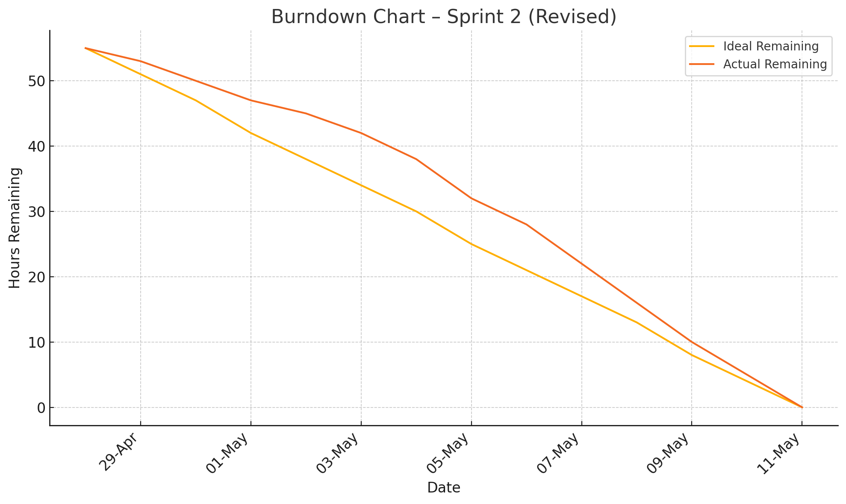
2025-05-06 | 21 | 28
2025-05-07 | 17 | 22
2025-05-08 | 13 | 16
2025-05-09 | 8 | 10
2025-05-10 | 4 | 5
2025-05-11 | 0 | 0

